表紙
BizRobo!構築手順書

Ver.1.1







株式会社 アイネス総合研究所

 | 作成日 | ： | 2018-02-13
 | 更新日 | ： | 2018-02-16

目次
目次

 | ★ | 01. | BizRobo!のインストール

 | ★ | 02. | MC（Management Console）の設定

 | ★ | 03. | DS（Design Studio）の設定



 | ※ | 今回の研修は、BizRobo!について研修します。
 |  | 内容としてKapowの表現がありますが、BizRobo! = BasicRobo = Kapow とお考えください。

01
01. |  |  | BizRobo!のインストール

 |  | 1. | 下記のインストールパッケージを実行します。

 |  | 2. | 下記の画面が表示されたら、「Next」ボタンをクリックしてインストールを開始します。
 |  |  |  | ※ | 許可申請の画面が表示された場合には、管理者に連絡してください。

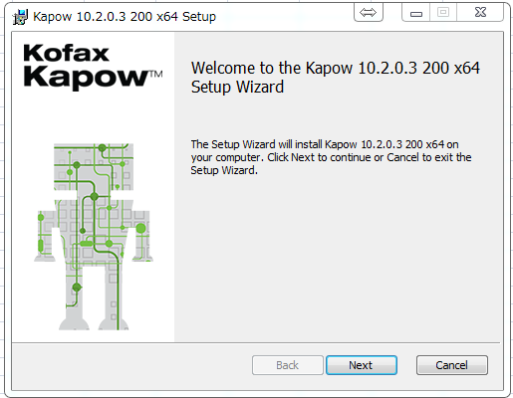

クリック

 |  | 3. | ライセンス同意書を読み「ライセンスに同意する（I accept the terms in the license
 |  |  | agreement）」を選択し、「Next」ボタンをクリックします。

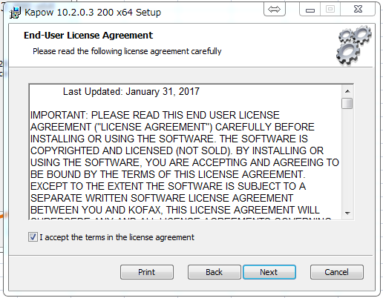

クリック

 |  | 4. | 「セットアップの選択（Chooseing Setup Type）」で、セットアップの種類を選択します。
 |  |  | 「すべて（Complete）」を選択してください。

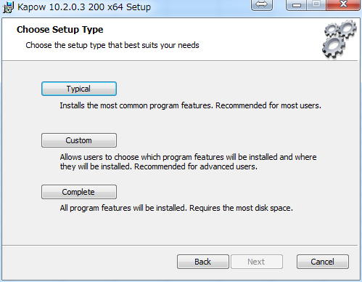

クリック

 |  | 5. | 「インストール（Install）」をクリックしてください。

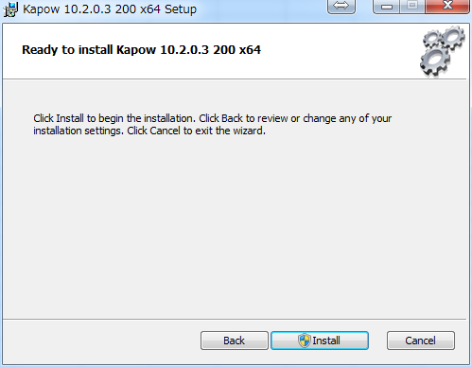

クリック

 |  | 6. | インストールが完了するまで、しばらくお待ちください。

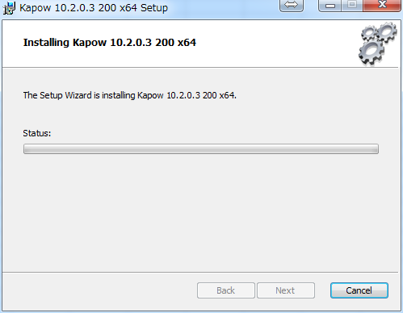

 |  | 7. | インストール後、「Finish」をクリックしてください。

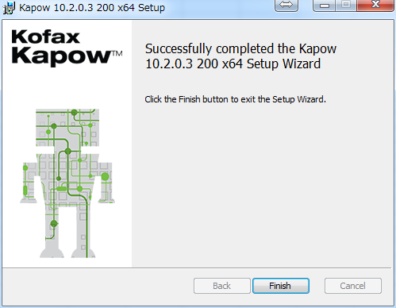

クリック

 |  | 8. | 完了後、「すべてのプログラム」を開いてください。
 |  |  | 「Kapow10.2.0.3」を開いてみましょう。
 |  |  | 下記画面が表示されていれば、インストールは完了です。

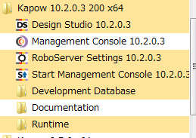

 | 以上が、BizRobo!のインストール手順となります。

02
02. |  |  | MC（Management Console）の設定

 | 1. | 「Start Management Console」の起動

 |  | (1) |  | Windowsキーをクリックして「Kapow」を開き、ソフトウェア一覧を表示させてください。
 |  |  |  | 「Start Management Console」を選択して起動させてください。

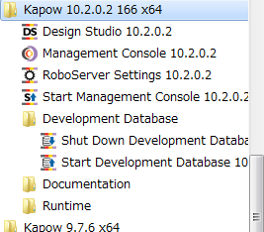
 |  |  |  |  |  |  |  |  |  | ※ | 起動には時間がかかります。
 |  |  |  |  |  |  |  |  |  |  | 約1分前後お待ちください。

 |  |  |  |  |  |  |  |  |  | ※ | 個々のソフトウェアについては、
 |  |  |  |  |  |  |  |  |  |  | Lesson.1で説明いたします。

 |  | (2) |  | 「Start Management Console」（ロボサーバ）は、コマンドプロンプト画面に表示されます。

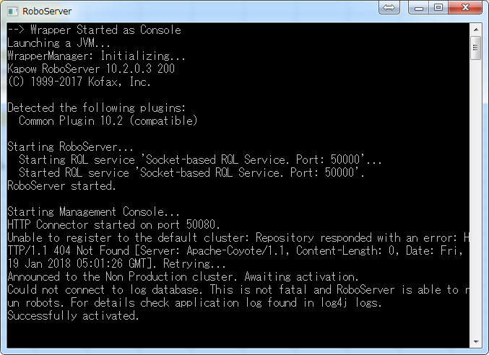

このメッセージが表示されていたら、
起動されています

 |  |  |  |  | ※ |  | 下記の警告が表示された場合は、キャンセルを選択してください。

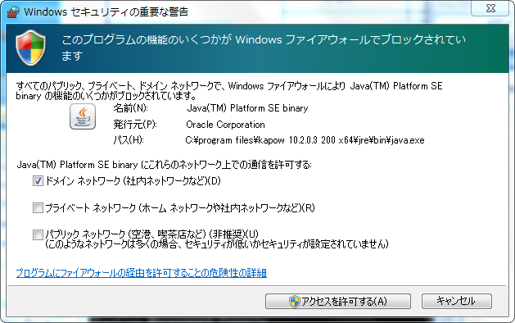

クリック

 | 2. | 「Start Development Database」の起動

 |  | (1) |  | Windowsキーをクリックして「Kapow -> Development Database」を開き、ソフトウェア一覧を
 |  |  |  | 表示させてください。
 |  |  |  | 「Start Development Database」を選択して起動させてください。

 |  |  |  |  |  |  |  |  |  | ※ | 起動には時間がかかります。
 |  |  |  |  |  |  |  |  |  |  | 約1分前後お待ちください。

 |  |  |  |  |  |  |  |  |  | ※ | 個々のソフトウェアについては、
 |  |  |  |  |  |  |  |  |  |  | Lesson.1で説明いたします。

 |  | (2) |  | 「Development Database」の起動は、コマンドプロンプト画面に表示されます。

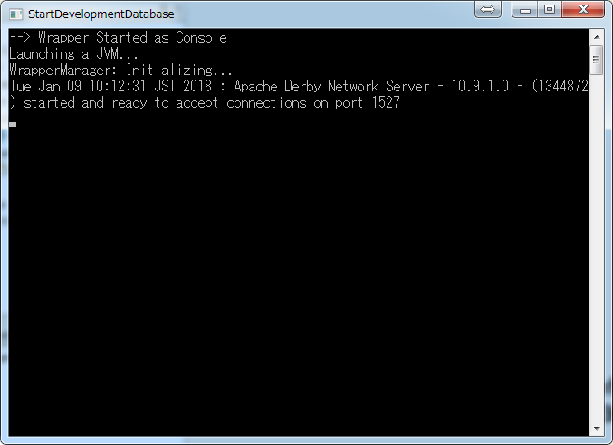

このメッセージが表示されていたら、
起動されています

 | 3. | 「Management Console」の起動

 |  | (1) |  | Windowsキーをクリックして「Kapow」を開き、ソフトウェア一覧を表示させてください。
 |  |  |  | 「Management Console」を選択して起動させてください。

 |  | (2) |  | ライセンス同意書を読み「同意する（I AGREE）」をクリックします。

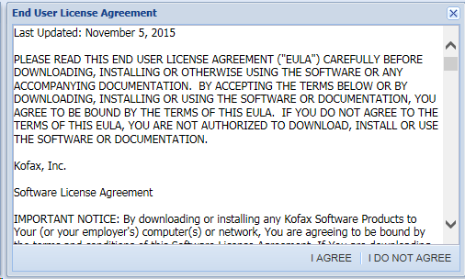

クリック

 |  | (3) |  | ライセンスキーを入力したら、「Save」をクリックします。

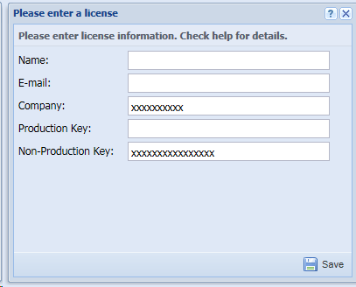

クリック

 |  |  |  |  | 成功すると、下記のポップアップが表示されます。

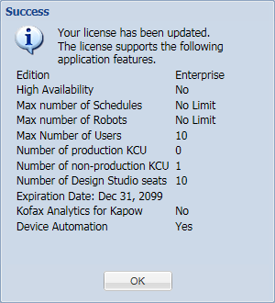

クリック

①「Admin」をクリック
 |  | (4) |  | 認証後、下記の画面が表示されます。

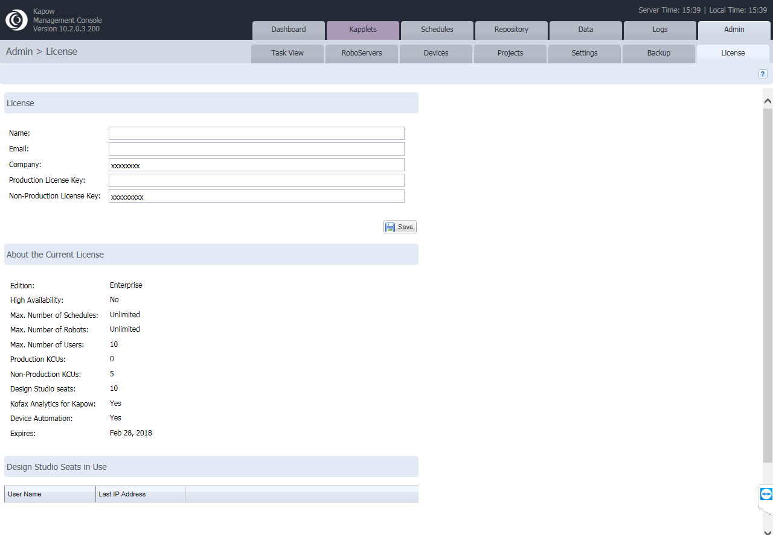

②「License」をクリック

③ライセンスの情報が
表示されます

 | 4. | DB（MySQL）の設定

 |  | (1) |  | 下記の画面で、メニューバーから「Admin -> Setting -> Database Driver」を選択します。

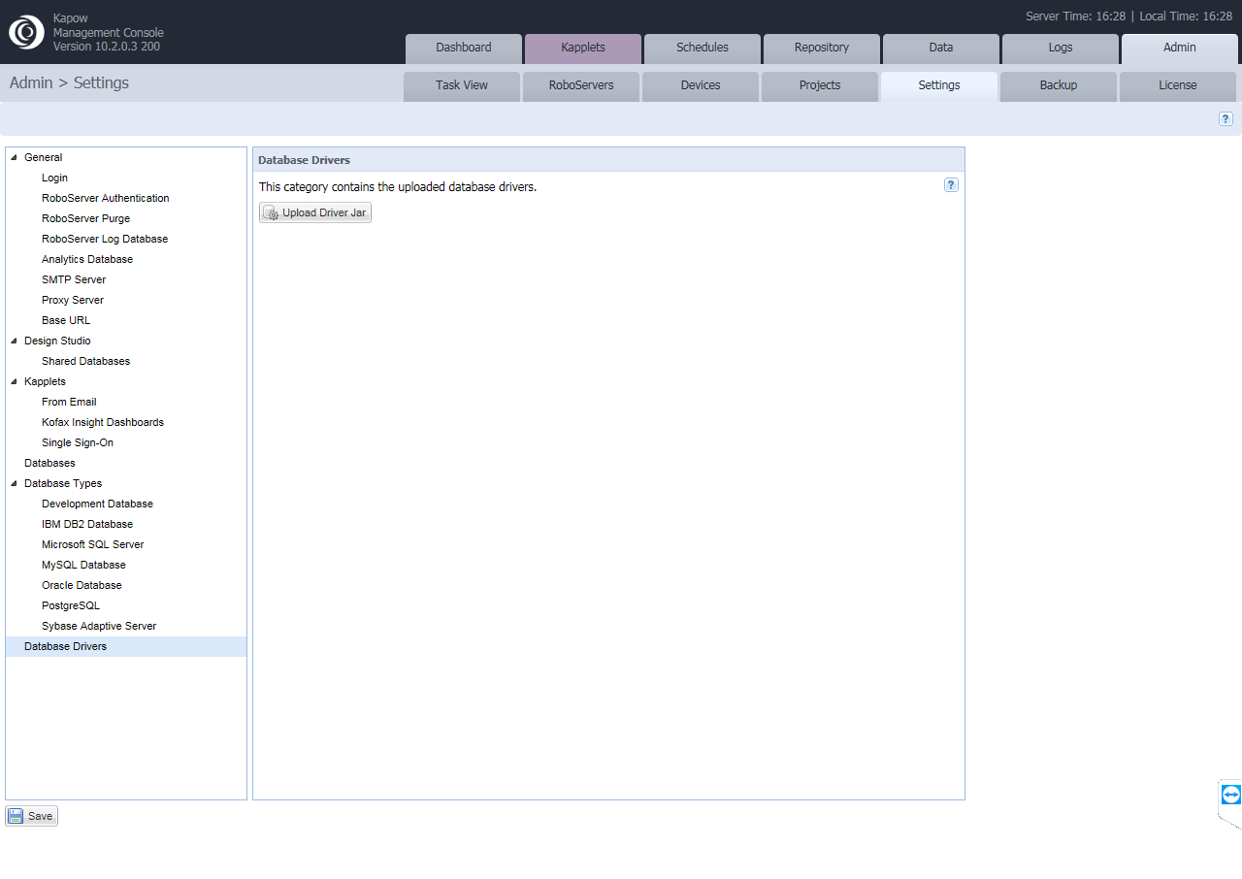

②「Settings」をクリック
①「Admin」をクリック

③「Database Driver」を
クリック

 |  | (2) |  | 「Upload Driver jar」ボタンを選択します。

クリック

※中略

 |  | (3) |  | ダウンロードしたmysql jdbcドライバ（java）を選択し、アップロードします。

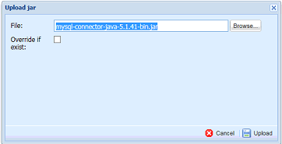

クリック

 |  | (4) |  | 下記の画面が表示されたら、「Save」をクリックします。

※中略

クリック

 |  | (5) |  | メニューバーから、「Admin -> RoboServers」を選択します。

②「RoboServers」をクリック
①「Admin」をクリック

 |  | (6) |  | 「Non Production」で「Settings」のボタンをクリックします。

クリック

 |  | (7) |  | 新しいDBを設定します。
 |  |  |  | 「Databases」を選択し、「Add Database」ボタンをクリックします。

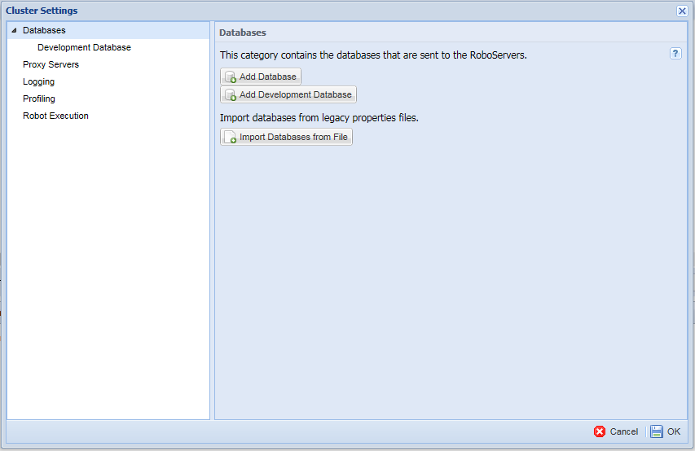

クリック

 |  | (8) |  | DBの接続設定を入力し終えたら、「Test」をクリックします。

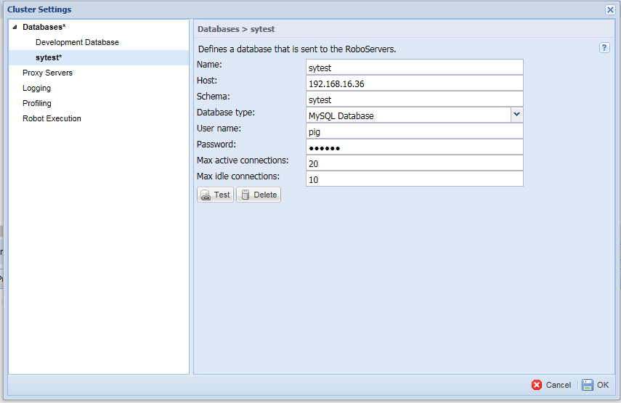

クリック

 |  |  |  | 【DB接続設定】

 |  |  |  |  |  | Name |  | ： | 同一のDB名を使用する
 |  |  |  |  |  | Host |  | ： | DBサーバーのIP
 |  |  |  |  |  | Type |  | ： | DBのタイプ。MySQLを参照。
 |  |  |  |  |  | Schema |  | ： | 使用するDBの名前
 |  |  |  |  |  | Username |  | ： | DBのログインアカウント
 |  |  |  |  |  | Password |  | ： | DBのログインパスワード

 |  | (9) |  | 下記のメッセージが出力されれば、接続成功です。
 |  |  |  | 接続が成功したら、「OK」をクリックしてください。

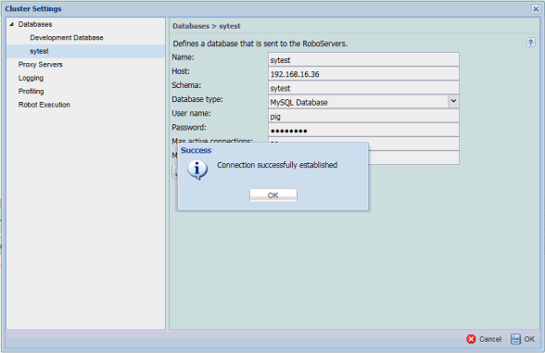

クリック

 | 以上が、MC（Management Console）の設定となります。

03
03. |  |  | DS（Design Studio）の設定

 | 1. | 「Design Studio」の起動

 |  | (1) |  | Windowsキーをクリックして「Kapow」を開き、ソフトウェア一覧を表示させてください。
 |  |  |  | 「Design Studio」を選択して起動させてください。

 |  | (2) |  | 下記のウィンドウが表示されたら、「アクセスを許可する」ボタンをクリックします。

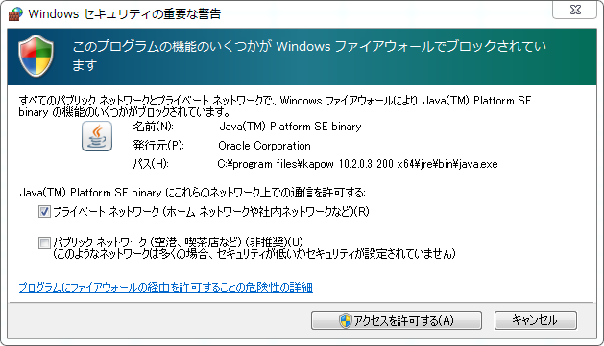

クリック

 |  | (3) |  | ライセンス同意書を読み「同意する（I AGREE）」をクリックします。

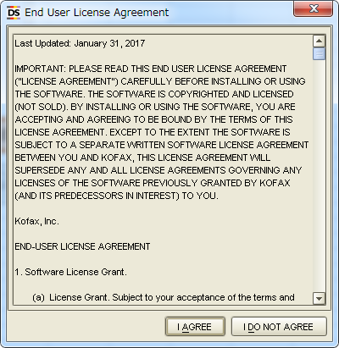

クリック

 |  | (4) |  | ライセンスキーを入力したら、「OK」をクリックします。

クリック

 |  | (5) |  | 「Robot Server」が自動的に開くまでしばらくお待ちください。

 |  | (6) |  | 下記のメッセージが出力されれば、成功です。

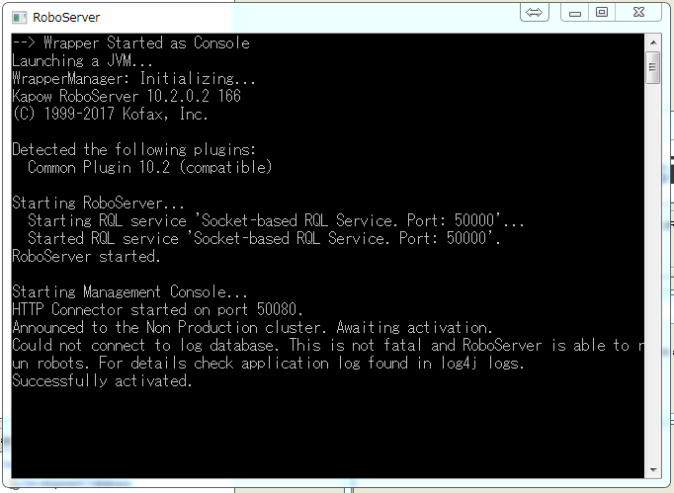

 |  |  |  | ※ |  | もし上記以外のメッセージが表示されたら…
 |  |  |  |  |  |  | → | ポップアップ画面で、「OK」をクリックしてください。

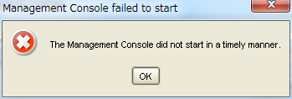

クリック

 |  | (7) |  | 下記画面が表示されたら、画面内のライセンスキーと(4)で入力したライセンスキーと一致していることを
 |  |  |  | 確認してください。
 |  |  |  | 一致していたら、「OK」をクリックしてください。

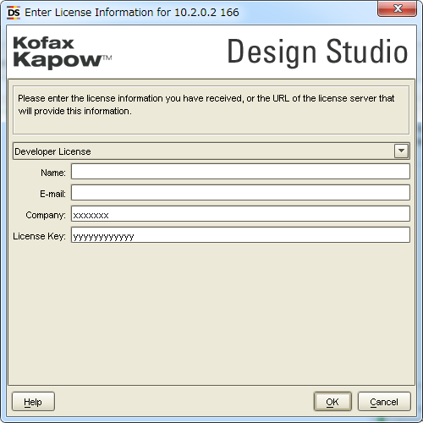

クリック

 |  | (8) |  | 下記画面が表示されたら、「OK」をクリックします。

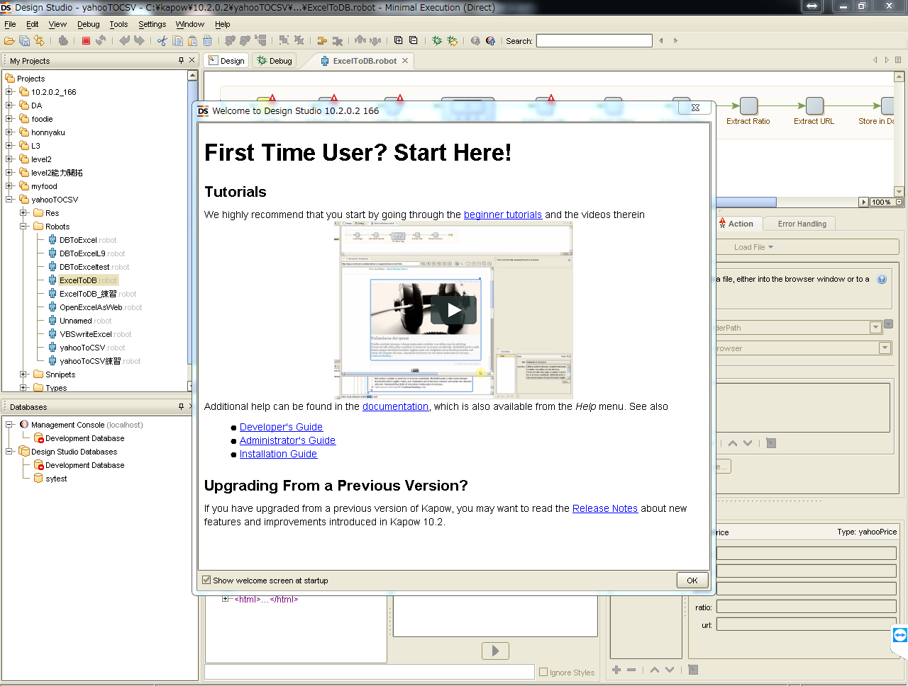

クリック

 |  | (9) |  | ツールバーから「Setting->Design Studio Setting…->Management Consoles」を選択し、
 |  |  |  | クリックします。

 |  | (10) |  |  | DS設定画面が表示されたら、「Management Console」タブを開き、URLに
 |  |  |  |  | 「http://10.240.32.160:50080/」を入力し、「OK」をクリックしてください。

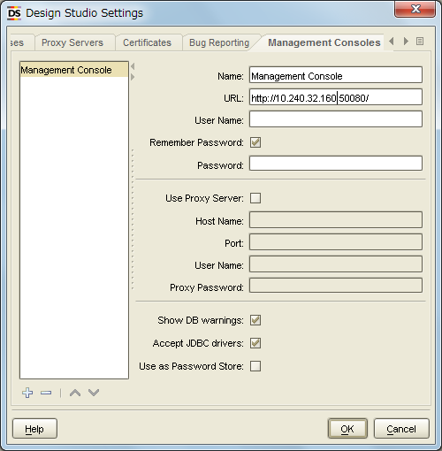

クリック

②DBの属性を設定する
Name：sytest
Host：10.240.32.160
（DBサーバのIP）
Type：MySQLを指定
（DBのタイプ）
Schema：sytest
Username：pig
Password：123456
その他はデフォルトのままとする
 |  | (11) |  |  | (10)と同じDS設定画面の「Local Datebases」タブを開き以下①～④の順にDB接続設定を行ってください。
 |  |  |  |  | ※設定前は「sytest」は表示されていません。

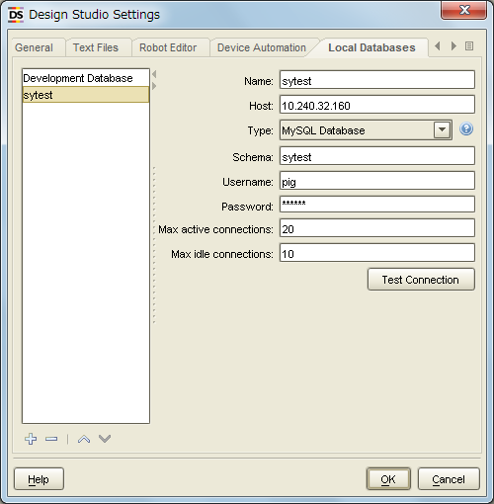

③DB接続のテスト

①DBを新規追加

④DB接続のテスト成功後OKをクリックして終了する

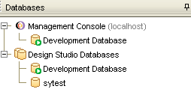

（補足）
新しいDBがDBリストに表示される

 | 以上が、DS（Design Studio）の設定となります。

